Yönerge
YÖNERGE

1. Sınıf rehber öğretmeninin size iletmiş olduğu sınıf sonuç çizelgesinden "Sonuç" sayfasına gidin ve ve ASP yazan sütunun altındaki verileri kopyalayın. Aşağıdaki resimde sarı renkle vurgulanmıştır.
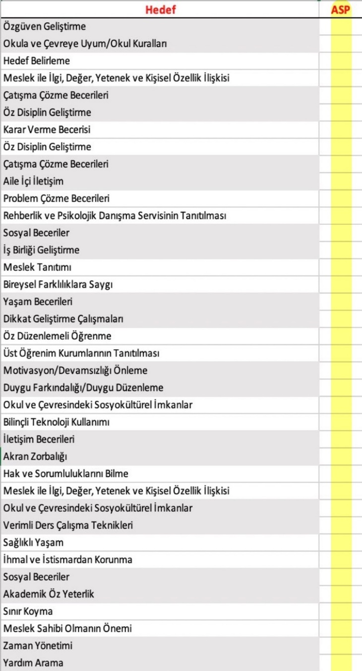

2. Sınıf sonuç çizelgesinde yer alan dosyadan verileri kopyaladıktan sonra bu Excel dosyasında "Sonuç" isimli sayfayı açın ve her sınıfa ait veriyi, sınıflar başlığının altındaki sütunlara sırasıyla yapıştırın.

3. Görev çubuğundan "Yapıştır"ın yanında bulunan oktan sırasıyla "Değerleri yapıştır" sekmesindeki ilk seçeneği seçin. İşaretlemeniz gereken seçenek aşağıda sarı renkle vurgulanarak gösterilmiştir.
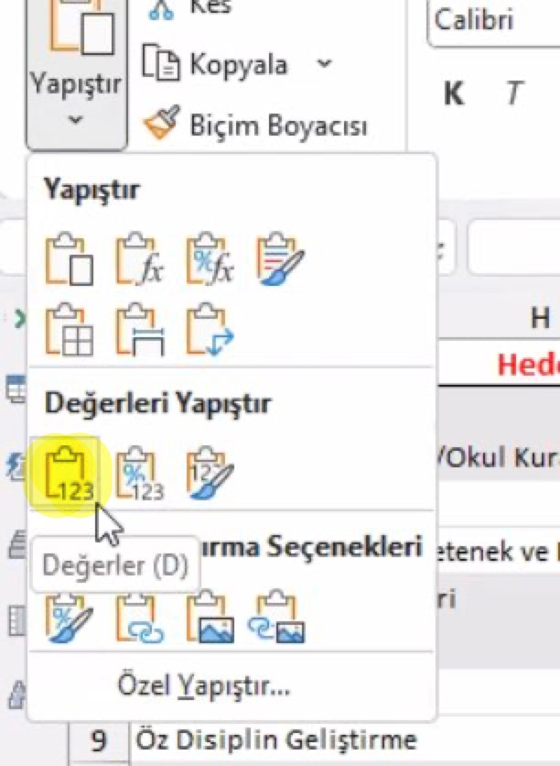

4. Veri girişini tamamladıktan sonra "Ortalama" sütununda her bir hedef için ortalama ağırlıklı standart puanları göreceksiniz.
Bu puan öğrenci, veli ve öğretmenlerin görüşlerini birleştirmektedir. "Sırası" sütununda ise en yüksek puanı alan hedefler, kırmızı renkle işaretlenmiş olarak görünecektir. Bu hedefler, okulunuz için öncelikli rehberlik hizmetini ifade etmektedir. Özel hedefleri belirlerken en yüksek puanı alan hedefler ile yıl içinde diğer gözlem, görüşme tekniklerinden elde ettiğiniz sonuçları birlikte değerlendiriniz. Belirlediğiniz özel hedefleri aşağıdaki tabloya işleyiniz.

5. RİBA formları ve Excel çizelgeleri yenilenmiştir. Excel çizelgelerinde hataya rastlarsanız e-Rehberlik@meb.gov.tr adresine e-posta gönderiniz.
6. Bu Excel dosyasını, veri girişini tamamladıktan sonra okulun bağlı bulunduğu rehberlik ve araştırma merkezine elektronik ortamda gönderiniz.

OKULUN ÖZEL HEDEFLERİ
1.
2.

